상품제안서
아이리버 라디오겸용 휴대용 블루투스 스피커 | 상품코드: F22311

 |  |  |  |  |  |  | 02-412-0044 | www.easy1.co.kr
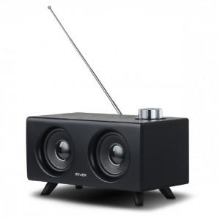 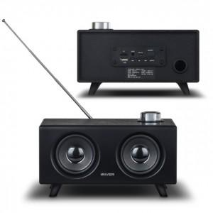 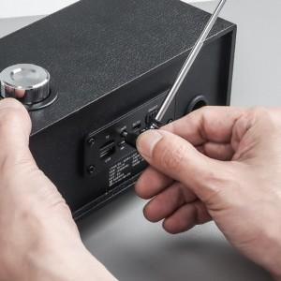

【상세/제작정보】

【인쇄/포장옵션】 | 레이저, 풀칼라 / 포장지포장

【공급단가】 | 수량 | 50~ | 100~ | 500~ | 1,000~ | 2,000~
*VAT별도 | 단가 | 32,200원 | 31,050원 | 29,900원 | 28,750원 | 27,600원

【상품 URL】 | https://dev.easy1.co.kr:443/src/goods_detail.php?gdno=22311

